Certification
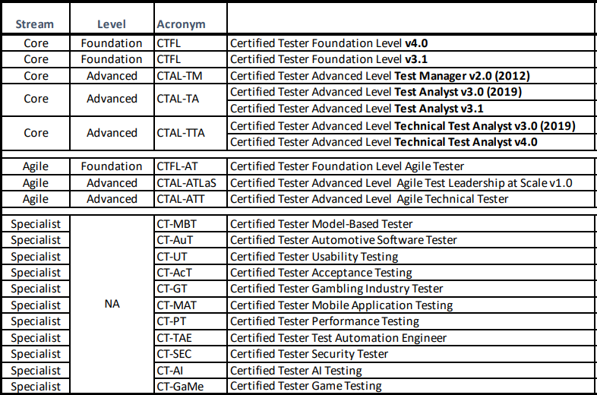
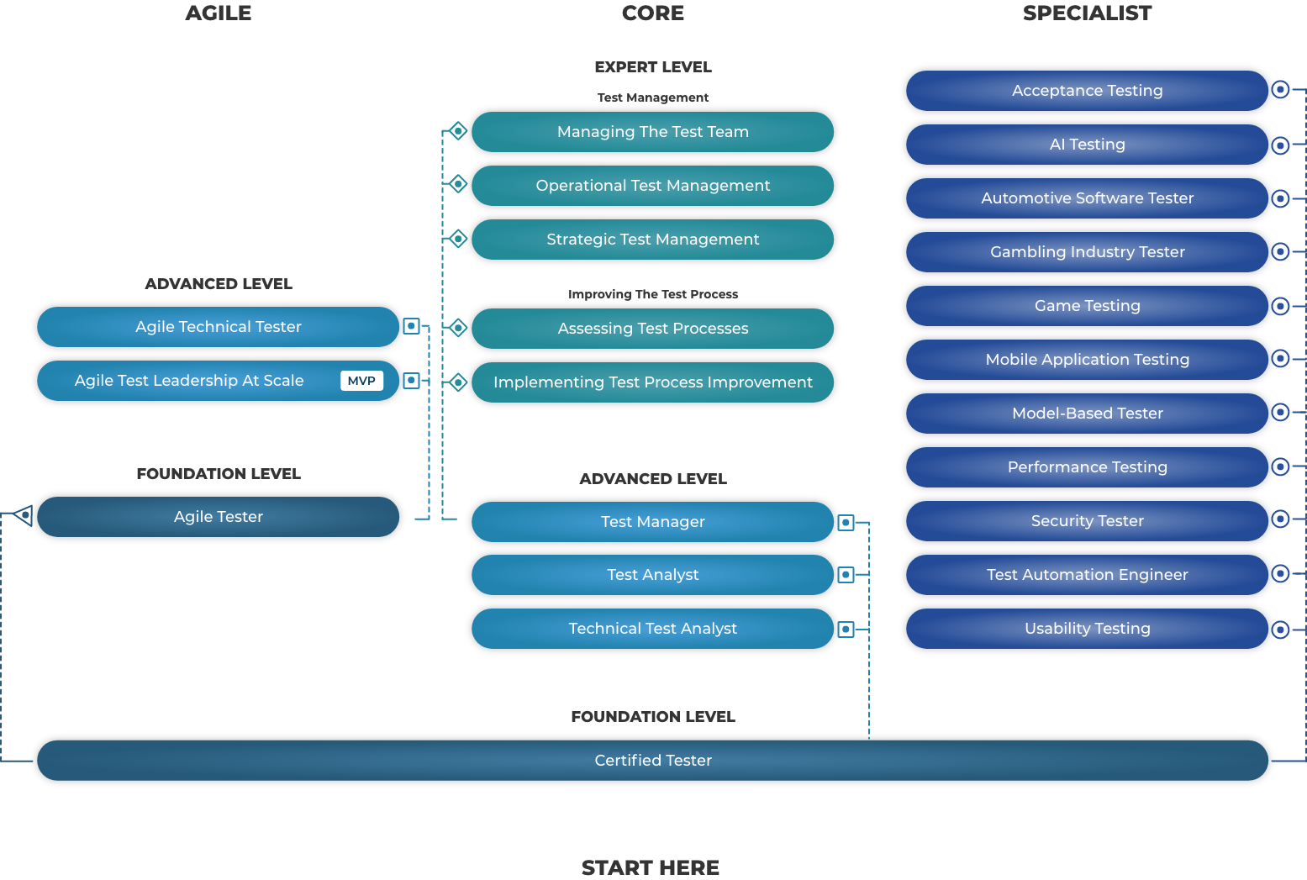
Các cấp độ chứng chỉ Kiểm thử phần mềm

§ ISTQB Foundation Level (CTFL): Là chứng chỉ cấp độ đầu vào, dành cho những người mới bắt đầu và những người đã có kinh nghiệm muốn bắt đầu nâng cao cấp độ của chứng chỉ ISTQB.
§ ISTQB Advanced Level (CTAL): Là chứng chỉ cấp độ trung bình, được thiết kế cho những người có ít nhất 5 năm kinh nghiệm trong lĩnh vực kiểm thử. Cấp độ này bao gồm 3 mô-đun:
 | § Test Manager (CTAL-TM)
 | § Test Analyst (CTAL-TA) und
 | § Technical Test Analyst (CTAL-TTA)
§ ISTQB Expert Level (CTEL): Chứng chỉ này dành cho các Manager/Leader trong lĩnh vực kiểm thử phần mềm, những người có ít nhất 8 năm kinh nghiệm.

(*) ISTQB: International Software Testing Qualifications Board
(*) CT: Certified Tester
(*) Hiện chứng chỉ CTFL đang hướng đến sử dụng bộ tài liệu v4.0 sau thời điểm tháng 5/2024. Trường FPT chúng ta đang giảng dạy bộ tài liệu v3.1

